Feuil1
Club Athlétique et Sportif des Cheminots d’Oullins Lyon
Rando Evasion
Déclaration de frais engagés dans le cadre d’une activité bénévole
Bénévole :
Nom, Prénom
Adresse
Véhicule utilisé :
Marque et type
Puissance fiscale (P6 du certificat d'immatriculation)
N° d'immatriculation
Je certifie avoir utilisé mon véhicule personnel lors de déplacements dont les caractéristiques sont précisées ci-dessous et inhérents à ces déplacements. Ci-joint copie du certificat d'immatriculation du véhicule.
Je déclare renoncer au remboursement des frais, engagés dans le cadre de mon activité bénévole, au profit de l’association CASCOL Rando.
La présente déclaration est établie en vertu des dispositions de l’article 200 du CGI.
Barème automobile de 2024 pour déclaration en 2025 en fonction de la puissance fiscale (rubrique P6 du certificat d'immatriculation) : |  |  |  |  | 0 €/km

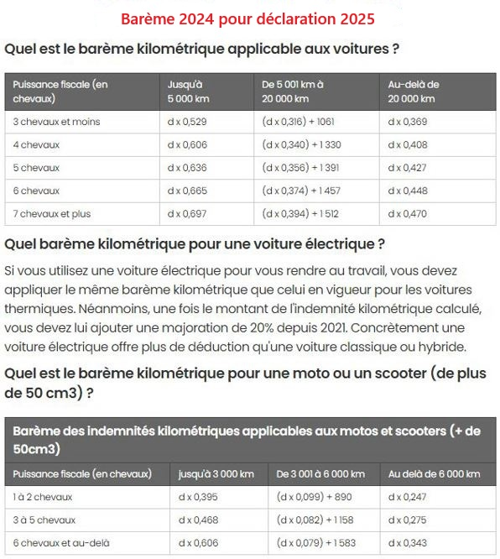
Date | Objet (Réunion, formation, reconnaissance, …) | Lieu, trajet, itinéraire | Km | Péage | Total des frais engagés
 |  |  |  |  | 0.00 €
 |  |  |  |  | 0.00 €
 |  |  |  |  | 0.00 €
 |  |  |  |  | 0.00 €
 |  |  |  |  | 0.00 €
 |  |  |  |  | 0.00 €
 |  |  |  |  | 0.00 €
 |  |  |  |  | 0.00 €
 |  |  |  |  | 0.00 €
 |  |  |  |  | 0.00 €
 |  |  |  |  | 0.00 €
 |  |  |  |  | 0.00 €
 |  |  |  |  | 0.00 €
 |  |  |  |  | 0.00 €
 |  |  |  |  | 0.00 €
 |  |  |  |  | 0.00 €
 |  |  |  |  | 0.00 €
 |  |  |  |  | 0.00 €
 |  |  |  |  | 0.00 €
 |  |  |  |  | 0.00 €
 |  |  |  |  | 0.00 €
 |  |  |  |  | 0.00 €
 |  |  |  |  | 0.00 €
 |  |  |  |  | 0.00 €
 |  |  |  |  | 0.00 €
 |  |  |  |  | 0.00 €
Année : | 2024 | Total des frais engagés | 0 | 0.00 € | 0.00 €

 | Fait à …………………………………….. | le …………………………………….
 | Signature

